Sheet1
La empresa actualmente cuenta con dos líneas de producción que elaboran dos tipos de cafés.
La primera de ellas es la de café “Presto” con una capacidad de 37 sacos diarios (1 tonelada),
requiere 120 minutos y se emplean 5 kg de materia prima. Por otro lado, la línea encargada
de elaborar café “Musum” produce 65 sacos, con una demanda de 160 minutos y 10 kg de
materia prima. Como directriz de gerencia general no se pueden producir menos de 120
sacos, de lo contrario la capacidad ociosa de la planta generaría pérdidas. Las jornadas
laborales son de 450 minutos diarios y únicamente se cuenta con un reabasto de 25 kg de
materia prima diario. Cada saco de café Presto genera una ganancia de $85; mientras que los
sacos de café Musum generan una ganancia de $95. ¿Cuántas toneladas de cada café se
deberán de producir diariamente? ¿Cuál sería el beneficio máximo? ¿Tenemos sobrantes en
la capacidad de producción diaria en minutos o en la materia prima que se emplea? ¿Qué
comentarios se tienen al respecto?

 | Objetivo
 | Maximizar ganancias

 | Variables del juego
 | X | Es una produccion de Presto
 | Y | Es una produccion de Musum

 | Ecuacion de ganancias
 | 85x + 95Y
 | Zmax = 85x + 95y

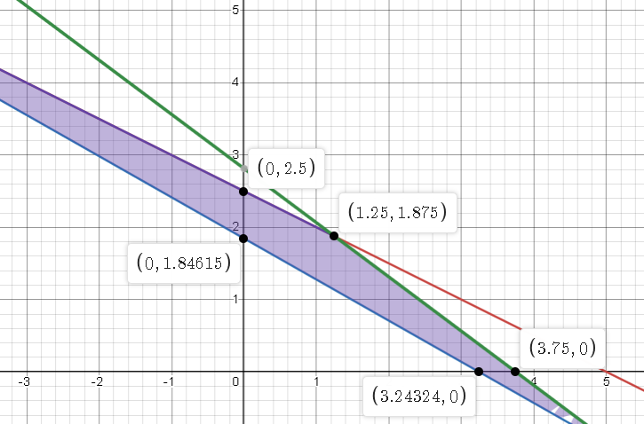
LINK: https://www.desmos.com/calculator/ywvyozhrn0 | Cuadreo de variables
 | Datos | tiempo | produccion | materia Prima
 | X | 120 | 37 sacos | 5kg
 | Y | 160 | 65 sacos | 10kg
 | total | 450 | 120 | 25
 | Restricciones
 | que la suma de ambos tiempos sea menor a 450
 | 120x + 160y <= 450
 | Que la suma de ambos producciones sea mayor a 120
 | 37X +65 Y >= 120
 | 5x + 10y <=25

 | Solucion
 | x | y | Zmax
 | 0 | 2.5 | 237.5
 | 0 | 1.84 | 174.8
 | 1.25 | 1.87 | 283.9
 | 3.24 | 0 | 275.4
 | 3.75 | 0 | 318.75

Sheet3
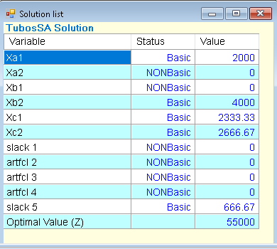
Ejemplo # 3: Steel Company produce tres tamaños de tubos: A, B, C que son vendidos, respectivamente en $10, $12 y 9$ por pie. Para fabricar cada pie del tubo A se requieren 0.5 minutos de tiempo de procesamiento sobre un tipo particular de maquina de modelado. Cada pie del tubo B requiere 0.45 minutos y cada pie del tubo C requiere 0.6 minutos. Después de la producción, cada pie de tubo, sin importar el tipo requiere 1 onza de material de soldar. El costo total se estima en $3, $4 y $4 por pie de los tubos respectivamente. Para la siguiente semana, la compañía ha recibido pedidos excepcionalmente grandes que totalizan 2000 pies del tubo A, 4000 pies del tubo B y 5000 pies del tubo C. como solo se dispone de 40 horas de tiempo de maquina esta semana y solo se tienen en inventario 5500 onzas de material de soldar, el departamento de producción no podrá satisfacer esta demanda que requiere un total de 97 horas de tiempo de maquina y 11000 onzas de material de soldar. No se espera que continúe esta demanda tan alta. Por lo tanto, en lugar de expandir la capacidad de las instalaciones de producción, la gerencia esta considerando la compra de algunos de estos tubos a proveedores de Japón a un costo de entrega de $6 por pie del tubo A, $6 por pie del tubo B y $7 por pie del tubo C. Como gerente del departamento de producción se le ha pedido hacer recomendaciones respecto a la cantidad de producción de cada tipo de tubo y la cantidad de compra a Japón para satisfacer la demanda y maximizar las ganancias de la compañía. La siguiente tabla presenta la información correspondiente.

Objetivo: Maximizar ganancias |  |  |  | Variable | Tubos
Variables de decision | Xij | Donde | I = Tipo de tubo (i= A, B, C) |  | Xa1 | Xa2 | Xb1 | Xb2 | Xc1 | Xc2 | Limite | Restricciones
 |  |  |  | T. Maquinas | 0.5 |  | 0.45 |  | 0.6 |  | 2400 | Materia prima | Xa1 + Xb1 + Xc1 <=5500
 |  |  | j = producir(1) comprar(2) | Material | 1 |  | 1 |  | 1 |  | 5500 | total de tubos Xa | Xa1 + Xa2 = 2000
 |  |  |  | Ganancias | 7 | 4 | 8 | 6 | 5 | 2 |  | Total tubos Xb | Xb1 + Xb2 =4000
 |  |  |  | Demanda | 2000 |  | 4000 |  | 5000 |  |  | Total de tubos Xc | Xc1 + Xc2 =5000
Ganancia de produccion |  |  |  |  |  |  |  |  |  |  |  | Tiempo en maquina |  | 0.5Xa1 + 0.45Xb1 + 0.6Xc1 <=2400
7Xa1 + 4Xa2 + 8Xb1 + 6Xb2 + 5Xc1 + Xc2

problema de mercadeo
Se está trabajando en el presupuesto de inversión de mercadeo para el próximo semestre. Se está destinando el flujo de efectivo por inyectar a 5 marcas distintas. Las cantidades máximas brindadas por cada marca son las siguientes: Maggi 3M, Nesquik 3M, Nido 2M, La lechera 1M y Nescafe 1M.
Regional ha solicitado generar unos beneficios mínimos por cada uno de los rubros: Personal (63K), Activaciones en puntos de venta (10K), Promociones (15K) , Concurso de ventas (1K).
El desembolso de efectivo impacta de una manera distinta al margen de cada una de las marcas. El siguiente listado detalla la afectación al margen por cada millón invertido en la marca: Maggui: 5%, Nesquik: 5%, Nido: 7.9%, La Lechera: 0.3%, Nescafé: 14.3%. El principal objetivo de dirección es lograr invertir con la menor afectación al margen global de la compañía.
¿Cuál es su plan a presupuestar? Emita tantos comentarios sean posibles para una mejor comprensión y toma de decisiones presentes y a futuro.

Sheet2
Ejemplo # 1: La gerencia de mercadeo en conjunto con la gerencia de ventas han decidido descatalogar completamente del mercado una presentación de cervezas distribuidas en el país. Esto ha generado un exceso en la capacidad de producción por lo que esta deberá de ser distribuido entre las otras 3 cervezas restantes del portafolio.
Ventas indica que las cobertura que se puede llegar a tener con las cervezas 1 y 2 exceden la tasa máxima de producción; mientras que las oportunidades con la cerveza 3 se limitan a 20 cajas por semana. La ganancia unitaria para cada uno de los productos es de $50, $20 y $25.
¿Qué plan de producción propone seguir durante la semana? Considera los siguientes aspectos técnicos de producción.

Datos
Procesos | x1 | x2 | x3 |  | funcion objetivo | Restricciones
fermentacion | 9 | 3 | 5 | 500 | 50x1 + 20x2 + 25x3 | produccion de cervez x3 | x3 <= 20
mauracion | 5 | 4 | 0 | 350 |  | Proceso de fermentacion | 9x1 + 4x2 + 5x3 <= 500
llenado | 3 | 0 | 3 | 150 |  | Proceso de maduracion | 5x1 +4x2 + 0x3 <=350
ganancias | 50 | 20 | 25 |  |  | Proceso de llenado | 3x1 + 0x2 + 3x3 <=150

 |  |  |  |  |  |  | 9x | 4y | 5z | 500
 |  |  |  |  |  |  | 5 | 3 | 0 | 350
 |  |  |  |  |  |  | 3 | 0 | 3 | 150

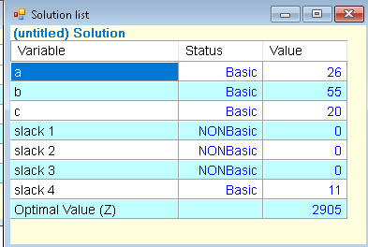
Estimado gerente,
Espero este correo le encuentre bien,
He concluido, despues de haner estudiado las necesidades y capacidades de produccion, que:
Resultados: Trabajando las maquinarias al 100% y maximizando las ganancias puedo con felicidad notificarle que: Al producir 26 x1, 55x2 y 20x3 mejoraran considerablemente las ganancias .
atte: Alexander Vado

